Solicitud gráfica
 | Área: | Ciencias Naturales |  |  | Fecha:
 | Grado: | 11
 | Título del tema: | Los derivados de ácidos carboxílicos y las funciones nitrogenadas |  |  | ¿Cuaderno de estudio o recurso? | Recurso
 | Editor: | Lyz Bernal |  |  | Motor del recurso | F6

 | Código guión o recurso: | CN_11_13_REC90 | ← Para determinar este código, visite la hoja de Ayuda
 |  |  |  |  | ESPECIFICACIÓN DE ARCHIVOS A ENTREGAR
Núm. | Archivo Shutterstock o ruta en web | Imagen para: | Tipo | Ubicación de la imagen en el recurso F6 | Nombre imagen SMALL | Tamaño imagen SMALL | Nombre imagen ZOOM | Tamaño imagen ZOOM | Descripción | Observaciones
IMG01 | 202928911 | Recurso F6 | Fotografía | Inicio | CN_11_13_REC90_IMG01.jpg | 350 x 230 px |  |  | 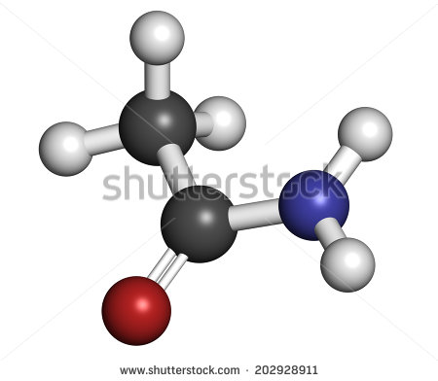
IMG02 | 243786814 | Recurso F6 | Fotografía | Inicio | CN_11_13_REC90_IMG02.jpg | 350 x 230 px |  |  | 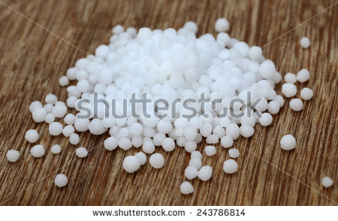
IMG03 | Ver descripción y observaciones | Recurso F6 | Ilustración | Contenido | CN_11_13_REC90_IMG03n.jpg | 320 x 480 px | CN_11_13_REC90_IMG03a.jpg | 800 x 458 px |  | Realizar igual a imagen guía
IMG04 | Ver descripción y observaciones | Recurso F6 | Ilustración | Contenido | CN_11_13_REC90_IMG04n.jpg | 320 x 480 px | CN_11_13_REC90_IMG04a.jpg | 800 x 458 px |  | Realizar igual a imagen guía
IMG05 | Ver descripción y observaciones | Recurso F6 | Ilustración | Contenido | CN_11_13_REC90_IMG05n.jpg | 320 x 480 px | CN_11_13_REC90_IMG05a.jpg | 800 x 458 px |  | Realizar igual a imagen guía. En correo se anexa enlace drive del archivo para que copien textos
IMG06 | Ver descripción y observaciones | Recurso F6 | Ilustración | Contenido | CN_11_13_REC90_IMG06n.jpg | 320 x 480 px | CN_11_13_REC90_IMG06a.jpg | 800 x 458 px |  | Realizar igual a imagen guía
IMG07 | Ver descripción y observaciones | Recurso F6 | Ilustración | Contenido | CN_11_13_REC90_IMG07n.jpg | 320 x 480 px | CN_11_13_REC90_IMG07a.jpg | 800 x 458 px |  | Realizar igual a imagen guía
IMG08 | Ver descripción y observaciones | Recurso F6 | Ilustración | Contenido | CN_11_13_REC90_IMG08n.jpg | 320 x 480 px | CN_11_13_REC90_IMG08a.jpg | 800 x 458 px |  | Realizar igual a imagen guía. En correo se anexa enlace drive del archivo para que copien textos
IMG09 | 227855065 | Recurso F6 | Ilustración | Contenido | CN_11_13_REC90_IMG09n.jpg | 320 x 480 px | CN_11_13_REC90_IMG09a.jpg | 800 x 458 px |  | Incluir zoom con estructura y texto
IMG10 | 64094023 | Recurso F6 | Ilustración | Contenido | CN_11_13_REC90_IMG10n.jpg | 320 x 480 px | CN_11_13_REC90_IMG10a.jpg | 800 x 458 px |  | Incluir zoom con estructuras y texto
IMG11 | Ver descripción y observaciones | Recurso F6 | Ilustración |  | #N/A | #N/A | #N/A | #N/A |  | Realizar igual a imagen guía. En correo se anexa enlace drive del archivo para que copien textos. Es para guía de estudiante.
IMG12 | Ver descripción y observaciones | Recurso F6 | Ilustración |  | #N/A | #N/A | #N/A | #N/A |  | Realizar igual a imagen guía. En correo se anexa enlace drive del archivo para que copien textos. Es para guía de estudiante.

